Exercício
O conjunto de dados criado simula um ambiente empresarial, focando nas vendas de produtos eletrônicos em diferentes filiais de uma empresa. Ele é composto por três tabelas: Produtos, Filiais e Vendas, com o objetivo de fornecer uma base para análise de dados para praticar funções de busca e cruzamento de informações PROCV e ÍNDICE + CORRESP.

Exercício 1: Usando PROCV
Objetivo A: Encontrar os detalhes dos produtos vendidos.
Instrução: Usando a tabela Vendas, insira uma nova coluna chamada "Nome Produto" e use a função PROCV para buscar o nome do produto na tabela Produtos com base no "Código Produto".
Objetivo B: Encontrar o preço dos produtos vendidos.
Instrução: Usando a mesma lógica, insira uma nova coluna chamada "Preço Unitário" e use PROCV para buscar o preço do produto.
Exercício 3: Usando ÍNDICE + CORRESP
Objetivo A: Encontrar a cidade da filial que realizou a venda.
Instrução: Usando a tabela Vendas, insira uma nova coluna chamada "Cidade Filial" e utilize ÍNDICE + CORRESP para buscar a cidade da filial na tabela Filiais, com base no "Código Filial".
Objetivo B: Buscar o estado da filial.
Instrução: Insira uma nova coluna chamada "Estado Filial" e use ÍNDICE + CORRESP para encontrar o estado correspondente ao código da filial.

Exercício 2: Usando PROCV
Objetivo: Encontrar os detalhes dos produtos vendidos.
Instrução: Usando a tabela Vendas, inserir um painel que retorne o nome do produto, a quantidade, o valor da venda e a data da venda utilizando o Código de Venda.
Exercício 4: Usando ÍNDICE + CORRESP
Objetivo: Encontrar os detalhes dos produtos vendidos.
Instrução: Usando a tabela Vendas, inserir um painel que retorne a filial, a cidade da filial, o estado e a data de venda a partir do Código de Venda.

Obrigada!
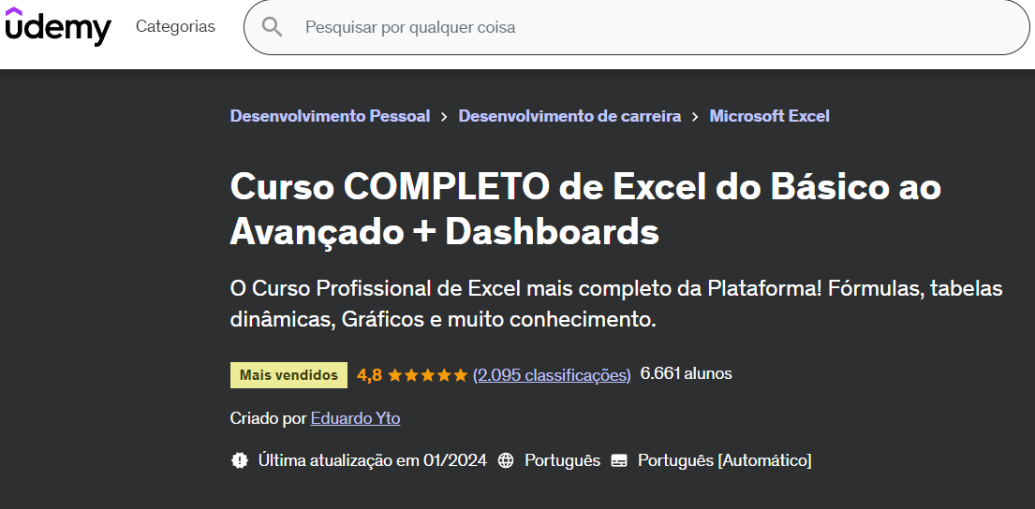
ONDE APRENDI:

ÍNDICE + 2 CORRESP
Quando usar:
* Quando for localizar um valor em uma tabela bidimensional.
* Usar critérios de linha e coluna para fazer a busca (por exemplo, meses e categorias, regiões e produtos, etc.).
Região | Produto A | Produto B | Produto C
Região 1 | 100 | 120 | 140
Região 2 | 110 | 130 | 150
Região 3 | 105 | 125 | 145

 |  |  |  | PROCURAR POR PRODUTO E REGIÃO

 |  |  |  | PRODUTO | Produto C
 |  |  |  | REGIÃO | Região 1

 |  |  |  | QUANTIDADE | 140 itens

Mês | Aluguel | Alimentação | Transporte
Janeiro | R$ 1,500.00 | R$ 500.00 | R$ 300.00
Fevereiro | R$ 1,550.00 | R$ 480.00 | R$ 320.00
Março | R$ 1,520.00 | R$ 510.00 | R$ 310.00
 |  |  |  | PROCURAR POR MÊS E DESPESA

 |  |  |  | DESPESA | Aluguel
 |  |  |  | MÊS | Março

 |  |  |  | VALOR | R$ 1,520.00

